koshtorys
Кошторис витрат на реалізацію проекту облаштування спортивно простору для дітей ДНЗ № 400 м.Дніпро вул.Крушельницької , 16
№ | Назва | Кількість штук | вартість на 1ед. | Вартість | Зображення
1 | для групи № 1,2,3 Домик "Кролик Роджер" | 3 | 13990 | 41970 | 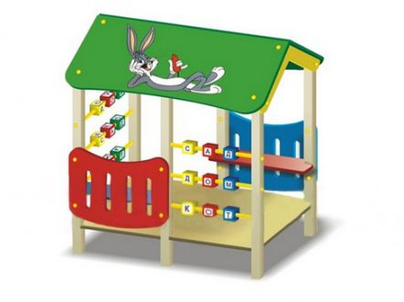
2 | для групи №4,5,6,7,8,9,10 Игровой комплекс | 7 | 16500 | 115500 | 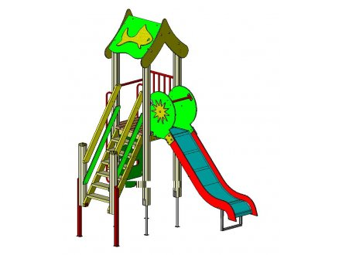
 | Доставка та встановлення дитячого/спортивного майданчика |  |  | 25000
 | інші непередбачувані витрати |  |  | 17500
загальна сума по кошторису |  |  |  | 199970

